Açıklamalar
İşletmeci Veri Formu Versiyonu | 20240401

AÇIKLAMALAR:

İşletmeci Veri Formunun gönderileceği son tarihler aşağıda belirtilmektedir:

1. Çeyrek için (Ocak-Şubat-Mart)
İçerisinde bulunulan Takvim yılının Nisan Ayının 25'ine kadar

2. Çeyrek için (Nisan-Mayıs-Haziran)
İçerisinde bulunulan Takvim yılının Temmuz Ayının 25'ine kadar

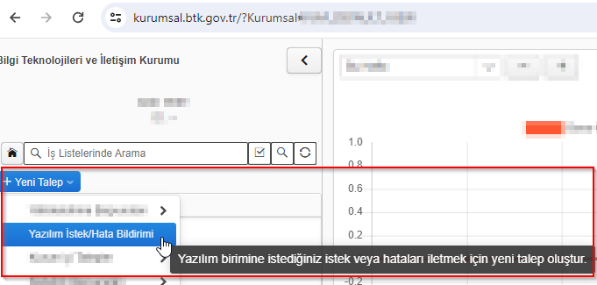
3. Çeyrek için (Temmuz-Ağustos-Eylül)
İçerisinde bulunulan Takvim yılının Ekim Ayının 25'ine kadar

4. Çeyrek için (Ekim-Kasım-Aralık)
Bir sonraki Takvim yılının Ocak Ayının 25'ine kadar

Formlar, yukarıda yer verilen tarihlere uygun olarak Kurumumuza “CEVHER Sistemi” üzerinden gönderilecek olup ile “CEVHER Sistemi”ne veri gönderimi için kullanıcı tanımlamaları ve bu konuda karşılaşılan teknik sorunlara ilişkin olarak https://kurumsal.btk.gov.tr adresine giriş yapıldıktan sonra Yeni Talep>Yazılım İstek/Hata Bildirimi ekranı, bunun dışında formların içerikleri ile ilgili olarak ise sad_destek@btk.gov.tr e-posta adresi üzerinden bilgi alınabilecektir.

Yetkilendirme türlerinin kısaltmalarına aşağıda yer verilmektedir:

Altyapı İşletmeciliği Hizmeti: AİH
GMPCS Mobil Telefon Hizmeti: GMPCS
İnternet Servis Sağlayıcılığı: İSS
Kablolu Yayın Hizmeti: KYH
Ortak Kullanımlı Telsiz Hizmeti: OKTH
Rehberlik Hizmeti: RH
Sabit Telefon Hizmeti: STH
Uydu Haberleşme Hizmeti: UHH
Uydu Platform Hizmeti: UPH

